初稿
客户之声（2018年 5月-6月11日）
序号 | 投诉时间 | 终端 | 问题 | 详细描述 | 已收集号码 | 相关截图 | 投诉评级
资金类问题
1 | 5月27日-6月11日 | 苹果/微信 | 流标导致余额出现负数 | 客户购买10万新手标后，定期显示-1800（出现流标） | 已收集3+实例；13924000988 |  | rrrrr
2 | 2018-06-11 | 苹果 | 增金宝问题（收益少了） | 客户6月5日查看增金宝收益为3175.78元（客户未提供此笔截图，但说自己有记录），6月11日查看收益为1700元 | 13434160368 |  | rrrr
充值类问题
1 | 5月27日-6月11日 | 所有 | 充值不到账（小账户） | 充值后资金没有显示余额中（进入了小账户中）；不能及时购买产品，影响体验，增加客户流失风险 | 已收集20+实例 |  | rrrrr
2 |  | 所有 | 充值不到账（大账户） | 充值后资金没有显示余额中（进入了大账户中）；不能及时购买产品，影响体验，增加客户流失风险 | 已收集20+实例 |  | rrrrr |  | 运营收到 | 给后台对接
3 |  | 苹果 | 大账户余额转移失败 | 充值后钱到了大账户，实际充值金额20万，但在大账户（余额转移）资金显示金额错误。 | 13902299315 |  | rrrrr
体验类问题
1 | 2018-06-11 | 官网 | 无法绑卡 | 在确定手机号与银行卡号资料正确的情况下，客户始终绑定不上银行卡，已尝试不同的银行，均显示手机号与银行卡预留手机不一致（客户强调别的平台都没有这种问题） | 已收集5+实例；18917144772 | 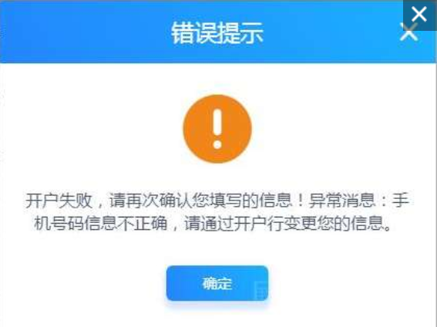 | rrrrr | 浙商问题
2 | 5月27日-6月11日 | 苹果 | 无法换绑 | 在确定手机号与银行卡号资料正确的情况下，客户无法换绑银行卡，导致流失（无法充值） | 18902282005
3 | 2018-06-11 | 微信 | 显示错误 | 自动投标了4笔，有一笔记录消失了，但总余额没问题 | 13802530924 |  | rrrrr | 慧信贷也有 | 现场环境测试
4 | 2018-06-11 | 官网 | 开户行选错 | 客户绑定时选择了错误的开户行，但一直以来充值提现都没问题（小额度）；6月6日提现10万失败 | 13609766022 |  | rrrr
5 | 2018-06-06 | 官网 |  | 绑卡开户行选错，导致无法充值提现 | 18365679899 |  | rrrr
6 | 2018-06-10 | 安卓 | 风险评测流程失败 | 完成不了风险评测，导致无法进一步购买产品 |  |  | rrrr

